Sheet2
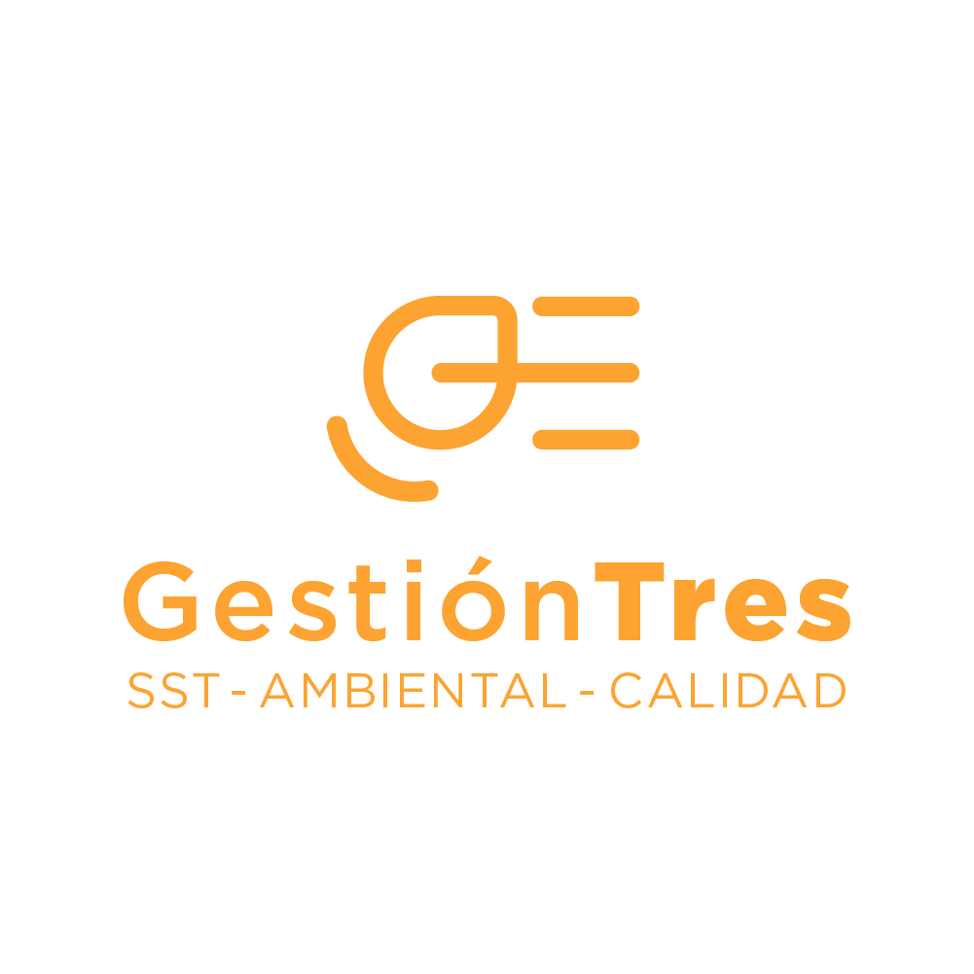 MATRIZ DE REQUISITOS LEGALES EN SOSTENIBILIDAD - GESTION 3
​IDENTIFICACIÓN DEL REQUISITO LEGAL |  |  |  | ENLACE UBICACIÓN DOCUMENTO | ENTIDAD QUE EXPIDE REQUISITO LEGAL | EPÍGRAFE | ​DESCRIPCIÓN DEL REQUISITO LEGAL | ​PROGRAMA DE GESTIÓN ASOCIADO PARA CUMPLIMIENTO Y/O PROCEDIMIENTO
TIPO | ​NÚMERO | FECHA DD/MM/AAA | ​ARTÍCULO (S) APLICABLES
Ley | 99 | 1993-12-22 | Art. 1, 4, 5, 31, 65 | https://www.funcionpublica.gov.co/eva/gestornormativo/norma.php?i=297 | Congreso de la República | Por la cual se crea el Ministerio del Medio Ambiente, se reordena el Sector Público encargado de la gestión y conservación del medio ambiente y los recursos naturales renovables, se organiza el Sistema Nacional Ambiental, SINA, y se dictan otras disposiciones. | Establece el marco legal y los instrumentos para implementar políticas de desarrollo sostenible, incluyendo licencias, participación ciudadana, funciones de las CAR y educación ambiental. | Programa de cumplimiento normativo y sistemas de gestión ambiental.
Ley | 1715 | 2014-05-13 | 12, 13, 15, 16 | https://www.funcionpublica.gov.co/eva/gestornormativo/norma.php?i=57353 | Congreso de la República | Por medio de la cual se regula la integración de las energías renovables no convencionales al Sistema Energético Nacional. | Establece beneficios tributarios e incentivos para proyectos de autogeneración, eficiencia energética y uso de energías renovables no convencionales. | Programa de Gestión Energética y Transición a Energía Renovable
Ley | 1931 | 2018-07-27 | 5,6,8,13 | https://www.funcionpublica.gov.co/eva/gestornormativo/norma.php?i=87765 | Congreso de la República / MinAmbiente | Por la cual se establecen directrices para la gestión del cambio climático | Establece el marco para la gestión del cambio climático, incluyendo la participación del sector privado, planes territoriales, y mecanismos de financiamiento y reporte de reducción de GEI. | Programa de Gestión de Cambio Climático, Huella de Carbono, Registro en RENARE (Registro Nacional de Reducción de Emisiones de Gases de Efecto Invernadero)
Decreto | 1076 | 2015-05-26 | Art. 2.2.6.1.2.1 – Producción más limpia | https://www.funcionpublica.gov.co/eva/gestornormativo/norma.php?i=78153 | MinAmbiente | Por medio del cual se expide el Decreto Único Reglamentario del Sector Ambiente y Desarrollo Sostenible | Establece lineamientos para implementar prácticas de producción y consumo sostenible, con énfasis en uso eficiente de recursos, materias primas y energía. | Programa de Producción Sostenible y Ecoeficiencia, Economía Circular
Resolucion | 1407 | 2018-07-26 | Art. 5, 6, 7, 9 y 13 – REP (Responsabilidad Extendida del Productor) para envases y empaques | https://www.minambiente.gov.co/wp-content/uploads/2021/08/resolucion-1407-de-2018.pdf | MinAmbiente | Por la cual se reglamenta la gestión ambiental de los residuos de envases y empaques de papel, cartón, plástico, vidrio, metal y se toman otras determinaciones. | Exige a los productores implementar un plan de gestión ambiental con metas progresivas de recolección y aprovechamiento, educación ambiental y reporte de resultados. | Programa de Gestión de Envases y Empaques, Economía Circular, REP, Educación Ambiental
Resolucion | 803 | 2024-06-24 | 1,2,14-18 | https://www.minambiente.gov.co/wp-content/uploads/2024/06/RES.-0803-DE-24-JUN-2024-REDUCCION-GRADUAL-DE-PRODUCCION-Y-CONSUMO-CIERTOS-PRODUCTOS-PLASTICOS-4.pdf | Ministerio de Ambiente y Desarrollo Sostenible (MADS) | «Por la cual se desarrollan parcialmente las disposiciones de la Ley 2232 de 2022, sobre la reducción gradual de la producción y consumo de ciertos productos plásticos de un solo uso, el artículo 2.2.7C.7 del Decreto 1076 de 2015 que establece medidas tendientes a la reducción gradual de la producción y consumo de ciertos plásticos de un solo uso y se adoptan otras disposiciones | Reglamenta parcialmente la Ley 2232 de 2022. Establece medidas administrativas para la implementación de la Responsabilidad Extendida del Productor (REP), la promoción de alternativas sostenibles, y la evaluación de conformidad bajo normas técnicas como NTC 6632:2022. | Programa de Gestión de Residuos Sólidos Estrategia de Economía Circular Procedimiento para evaluación de proveedores de empaques Registro de cumplimiento REP ante ANLA Sustitución de plásticos de un solo uso por alternativas sostenibles
ISO | 14001 | 2015-09-15 | MODIFICACIÓN 1 2024-02 | https://sigi.sic.gov.co/SIGI/files/mod_documentos/anexos/801/NORMA%20ISO%2014001.2015.pdf | Organización Internacional de Normalización (ISO) | MODIFICACIÓN 1: Acciones relativas al cambio climático 4.1 Se añade la frase siguiente al final del apartado: La organización debe determinar si el cambio climático es una cuestión pertinente. 4.2 Se añade la nota siguiente al final del apartado: NOTA Las partes interesadas pertinentes pueden tener requisitos relacionados con el cambio climático. | Norma internacional que especifica los requisitos para un sistema de gestión ambiental eficaz. Incluye la gestión del riesgo climático y promueve la mejora continua en el desempeño ambiental, adaptado a las condiciones específicas de la organización. | Sistema de Gestión Ambiental (SGA) Plan de adaptación y mitigación del cambio climático Evaluación de aspectos e impactos ambientales Capacitación Ambiental para PyMEs Control de cumplimiento legal y de partes interesadas
CONPES | 4011 | 2020-11-30 | Todo el documento | https://colaboracion.dnp.gov.co/CDT/Conpes/Econ%C3%B3micos/4011.pdf | Departamento Nacional de Planeación |  | Política nacional que busca crear condiciones favorables para el emprendimiento, fomentar la economía circular y contribuir al crecimiento económico sostenible del país | Mapear flujos de materiales y procesos para aplicar estrategias circulares
Ley | 2427 | 2024-09-09 | 1, 13 | https://www.funcionpublica.gov.co/eva/gestornormativo/norma.php?i=250916 | Congreso de la República | "Por medio de la cual se establece la capacitación, la profundización y la enseñanza para la sostenibilldad ambiental, cambio climático y gestión del riesgo de desastres y se dictan otras disposiciones” | ARTÍCULO 1. Objeto. La presente ley tiene por objeto fortalecer la formación en sostenibilidad ambiental, cambio climático y gestión del riesgo de desastres, en niñas, niños, adolescentes, jóvenes y adultos en su trayectoria educativa. Así como establecer la capacitación a funcionarios públicos por elección popular y la inducción y reinducción a los servidores públicos en Colombia en estas áreas del conocimiento. ARTÍCULO 13. Las entidades públicas estarán obligadas a incorporar en los programas de inducción y reinducción a servidores públicos, la información sobre prevención y acciones alrededor de la sostenibilidad ambiental, cambio climático y gestión del riesgo de desastres, según sus planes institucionales como lo contempla el Decreto ley 1567 de 1998 y la normativa que reglamenta la materia. | Plan Organizacional de Capacitaciones
Resolución | 1491 | 2025-10-17 | 1.2 | https://sisjur.bogotajuridica.gov.co/sisjur/normas/Norma1.jsp?i=191361 | Ministerio de Ambiente y Desarrollo Sostenible | Por medio de la cual se reglamenta la Ley 2173 del 30 de diciembre de 2021 y se dictan otras disposiciones | Artículo 1. Objeto. Reglamentar la Ley 2173 de 2021 con el fin de establecer la creación de Áreas de Vida y de bosques en cada uno de los municipios del país, a través de criterios y herramientas para la identificación, creación, delimitación y consolidación de las Áreas de Vida. Artículo 2. Ámbito de aplicación. La presente resolución será aplicada por las autoridades municipales, distritales, ambientales competentes y las indígenas en el marco de sus competencias ambientales acorde con lo establecido en el Decreto ley 1275 de 2024, según su respectiva jurisdicción; así como, por las empresas medianas y grandes registradas en Colombia, y por los ciudadanos en general. | Sistema de Gestión Ambiental (SGA)

